Лист1
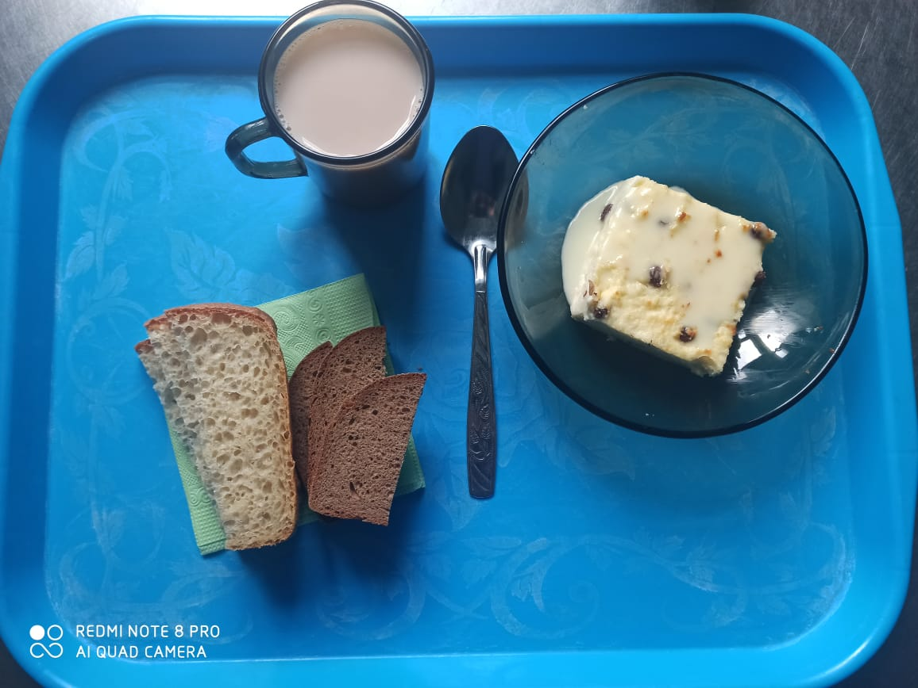
 | МБОУ ООШ №25 имени В.В.Буракова станицы Баракаевской |  |  | Отд./корп |  |  |  | День | 14.12.2021г

Прием пищи | Раздел | № рец. | Блюдо | Выход, г | Цена | Калорийность | Белки | Жиры | Углеводы

5-9 классы | Закуска | 323 | Пудинг из творога | 150 |  | 367.87 | 20.90 | 16.29 | 33.00
 |  | 327 | Молоко сгущенное | 19 |  | 65.60 | 1.44 | 1.70 | 31.00
 | Напиток | 496 | Какао с молоком | 200 |  | 144.00 | 3.60 | 3.30 | 25.00
 | хлеб | 109 | Хлеб ржаной | 34 |  | 59.16 | 2.24 | 4.08 | 17.01
 | Хлеб | 108 | Хлеб пшеничный | 37 |  | 86.95 | 2.81 | 0.29 | 28.77
 |  |  |  |  | 45.3р. | 723.58 | 30.99 | 25.66 | 134.78
Завтрак | Закуска | 323 | Пудинг из творога | 150 |  | 367.87 | 20.90 | 16.29 | 33.00
сотрудники |  | 327 | Молоко сгущенное | 19 |  | 65.60 | 1.44 | 1.70 | 31.00
 | Напиток | 496 | Какао с молоком | 200 |  | 144.00 | 3.60 | 3.30 | 25.00
 | Хлеб | 109 | Хлеб ржаной | 34 |  | 59.16 | 2.24 | 4.08 | 17.01
 | Хлеб | 108 | Хлеб пшеничный | 37 |  | 86.95 | 2.81 | 0.29 | 28.77
 |  |  |  |  | 45.3р. | 723.58 | 30.99 | 25.66 | 134.78

